Hoja1
t / s | s_1 / m | s_2 / m | s_3 / m | s_4 / m | s_5 / m | s_6 / m | s_7 / m | s_8 / m | s_9 / m | s_10 / m | s_11 / m | s_12 / m | s_13 / m | s_14 / m | s_15 / m | s_16 / m | t / s | v_1 / m/s | v_2 / m/s | v_3 / m/s | v_4 / m/s | v_5 / m/s | v_6 / m/s | v_7 / m/s | v_8 / m/s | v_9 / m/s | v_10 / m/s | v_11 / m/s | v_12 / m/s | v_13 / m/s | v_14 / m/s | v_15 / m/s | v_16 / m/s | t / s | a_1 / m/s² | a_2 / m/s² | a_3 / m/s² | a_4 / m/s² | a_5 / m/s² | a_6 / m/s² | a_7 / m/s² | a_8 / m/s² | a_9 / m/s² | a_10 / m/s² | a_11 / m/s² | a_12 / m/s² | a_13 / m/s² | a_14 / m/s² | a_15 / m/s² | a_16 / m/s²
0 | 0.1979 | 0.0194 | 0.1973 | 0.0187 | 0.1979 | 0.0187 | 0.1974 | 0.02 | 0.1973 | 0.0187 | 0.1969 | 0.0203 | 0.1975 | 0.0214 | 0.1976 | 0.0185 | 0 |  |  |  |  |  |  |  |  |  |  |  |  |  |  |  |  | 0
0.006 | 0.1979 | 0.0194 | 0.1973 | 0.0187 | 0.1979 | 0.0187 | 0.1974 | 0.02 | 0.1973 | 0.0186 | 0.1969 | 0.0203 | 0.1975 | 0.0214 | 0.1976 | 0.0185 | 0.006 |  |  |  |  |  |  |  |  |  |  |  |  |  |  |  |  | 0.006
0.013 | 0.1979 | 0.0195 | 0.1973 | 0.0187 | 0.1979 | 0.0187 | 0.1974 | 0.02 | 0.1973 | 0.0186 | 0.1969 | 0.0203 | 0.1975 | 0.0214 | 0.1976 | 0.0185 | 0.013 | 0.015 | 0.015 | 0 | 0 | 0.015 | 0.011 | 0.007 | 0.011 | 0.015 | 0.011 | 0.022 | 0.022 | 0.011 | 0.007 | 0.007 | 0.007 | 0.013
0.019 | 0.198 | 0.0195 | 0.1973 | 0.0187 | 0.1979 | 0.0187 | 0.1974 | 0.02 | 0.1973 | 0.0187 | 0.1971 | 0.0204 | 0.1976 | 0.0214 | 0.1976 | 0.0185 | 0.019 | 0.04 | 0.04 | 0.004 | 0.004 | 0.037 | 0.033 | 0.029 | 0.029 | 0.04 | 0.044 | 0.051 | 0.048 | 0.037 | 0.033 | 0.029 | 0.029 | 0.019
0.025 | 0.1983 | 0.0198 | 0.1973 | 0.0187 | 0.1983 | 0.019 | 0.1976 | 0.0203 | 0.1977 | 0.019 | 0.1974 | 0.0208 | 0.1978 | 0.0216 | 0.1978 | 0.0187 | 0.025 | 0.081 | 0.073 | 0.022 | 0.022 | 0.073 | 0.066 | 0.066 | 0.062 | 0.081 | 0.081 | 0.095 | 0.088 | 0.073 | 0.07 | 0.062 | 0.059 | 0.025 | 6.746 | 6.599 | 4.106 | 4.106 | 6.453 | 6.306 | 6.453 | 6.013 | 7.039 | 7.039 | 7.039 | 6.746 | 6.599 | 6.746 | 6.306 | 6.159
0.031 | 0.1989 | 0.0204 | 0.1974 | 0.0188 | 0.1988 | 0.0195 | 0.1982 | 0.0207 | 0.1984 | 0.0197 | 0.1982 | 0.0214 | 0.1984 | 0.0222 | 0.1984 | 0.0192 | 0.031 | 0.128 | 0.128 | 0.059 | 0.055 | 0.125 | 0.117 | 0.11 | 0.11 | 0.136 | 0.132 | 0.147 | 0.139 | 0.121 | 0.117 | 0.11 | 0.11 | 0.031 | 7.919 | 7.626 | 6.306 | 6.159 | 7.919 | 7.626 | 7.626 | 7.479 | 8.213 | 7.626 | 8.213 | 7.919 | 7.773 | 7.773 | 7.626 | 7.333
0.038 | 0.1999 | 0.0214 | 0.1979 | 0.0192 | 0.1997 | 0.0203 | 0.1991 | 0.0215 | 0.1994 | 0.0206 | 0.1993 | 0.0225 | 0.1994 | 0.0231 | 0.1992 | 0.02 | 0.038 | 0.183 | 0.18 | 0.103 | 0.103 | 0.176 | 0.169 | 0.169 | 0.161 | 0.191 | 0.187 | 0.198 | 0.191 | 0.176 | 0.176 | 0.165 | 0.161 | 0.038 | 8.506 | 8.653 | 7.919 | 7.626 | 8.506 | 8.506 | 8.213 | 8.359 | 8.799 | 8.506 | 8.506 | 8.506 | 8.359 | 8.653 | 8.653 | 8.506
0.044 | 0.2012 | 0.0227 | 0.1988 | 0.0201 | 0.201 | 0.0216 | 0.2002 | 0.0227 | 0.2007 | 0.022 | 0.2007 | 0.0239 | 0.2006 | 0.0244 | 0.2004 | 0.0213 | 0.044 | 0.238 | 0.231 | 0.161 | 0.158 | 0.235 | 0.224 | 0.22 | 0.216 | 0.246 | 0.235 | 0.257 | 0.246 | 0.231 | 0.227 | 0.22 | 0.213 | 0.044 | 8.653 | 8.359 | 8.506 | 8.506 | 8.799 | 8.506 | 8.799 | 8.506 | 8.799 | 8.506 | 8.506 | 8.506 | 8.653 | 8.799 | 8.946 | 8.506
0.05 | 0.2028 | 0.0243 | 0.1999 | 0.0213 | 0.2027 | 0.0232 | 0.2018 | 0.0243 | 0.2025 | 0.0236 | 0.2024 | 0.0256 | 0.2022 | 0.026 | 0.2019 | 0.0227 | 0.05 | 0.293 | 0.29 | 0.22 | 0.213 | 0.286 | 0.279 | 0.271 | 0.271 | 0.301 | 0.293 | 0.308 | 0.301 | 0.282 | 0.286 | 0.279 | 0.271 | 0.05 | 8.799 | 8.653 | 9.093 | 8.506 | 8.799 | 8.946 | 8.506 | 8.653 | 8.799 | 8.359 | 8.799 | 8.653 | 8.653 | 8.506 | 8.946 | 8.799
0.056 | 0.2049 | 0.0262 | 0.2015 | 0.0227 | 0.2047 | 0.0251 | 0.2037 | 0.0261 | 0.2045 | 0.0256 | 0.2046 | 0.0276 | 0.2042 | 0.0279 | 0.2038 | 0.0246 | 0.056 | 0.345 | 0.337 | 0.271 | 0.268 | 0.345 | 0.33 | 0.33 | 0.323 | 0.356 | 0.345 | 0.359 | 0.352 | 0.337 | 0.337 | 0.334 | 0.323 | 0.056 | 8.653 | 8.946 | 8.799 | 8.653 | 8.653 | 8.799 | 8.799 | 8.799 | 8.799 | 8.946 | 8.506 | 8.799 | 8.653 | 8.799 | 8.946 | 8.799
0.063 | 0.2072 | 0.0286 | 0.2034 | 0.0246 | 0.2069 | 0.0273 | 0.2059 | 0.0283 | 0.2069 | 0.028 | 0.207 | 0.03 | 0.2064 | 0.0302 | 0.2061 | 0.0268 | 0.063 | 0.403 | 0.396 | 0.33 | 0.315 | 0.396 | 0.392 | 0.381 | 0.378 | 0.411 | 0.396 | 0.418 | 0.407 | 0.392 | 0.389 | 0.389 | 0.381 | 0.063 | 8.506 | 8.506 | 8.506 | 8.506 | 9.093 | 8.799 | 8.946 | 8.653 | 8.799 | 8.653 | 8.506 | 8.653 | 8.799 | 8.359 | 8.799 | 8.799
0.069 | 0.2098 | 0.0312 | 0.2056 | 0.0268 | 0.2096 | 0.0299 | 0.2084 | 0.0308 | 0.2096 | 0.0306 | 0.2097 | 0.0327 | 0.2091 | 0.0328 | 0.2087 | 0.0293 | 0.069 | 0.455 | 0.455 | 0.381 | 0.374 | 0.451 | 0.444 | 0.44 | 0.436 | 0.466 | 0.458 | 0.469 | 0.466 | 0.447 | 0.447 | 0.444 | 0.433 | 0.069 | 9.093 | 8.946 | 8.799 | 8.359 | 8.799 | 9.093 | 8.799 | 8.799 | 8.946 | 8.799 | 8.799 | 8.653 | 8.799 | 8.506 | 8.799 | 8.799
0.075 | 0.2129 | 0.0342 | 0.2082 | 0.0291 | 0.2126 | 0.033 | 0.2114 | 0.0337 | 0.2127 | 0.0335 | 0.2128 | 0.0357 | 0.212 | 0.0357 | 0.2116 | 0.0323 | 0.075 | 0.506 | 0.502 | 0.433 | 0.425 | 0.513 | 0.499 | 0.495 | 0.488 | 0.521 | 0.51 | 0.521 | 0.517 | 0.502 | 0.495 | 0.499 | 0.491 | 0.075 | 8.799 | 8.799 | 8.506 | 8.946 | 9.093 | 8.506 | 8.946 | 8.799 | 8.799 | 9.093 | 8.506 | 8.653 | 8.799 | 8.653 | 8.799 | 8.653
0.081 | 0.2162 | 0.0376 | 0.211 | 0.0321 | 0.2159 | 0.0362 | 0.2147 | 0.037 | 0.2161 | 0.037 | 0.2163 | 0.0392 | 0.2154 | 0.039 | 0.2149 | 0.0354 | 0.081 | 0.572 | 0.561 | 0.491 | 0.477 | 0.565 | 0.557 | 0.55 | 0.543 | 0.579 | 0.565 | 0.579 | 0.568 | 0.557 | 0.55 | 0.554 | 0.543 | 0.081 | 8.946 | 8.506 | 8.946 | 8.653 | 9.093 | 8.799 | 8.653 | 8.506 | 8.946 | 8.506 | 8.653 | 8.506 | 8.653 | 8.506 | 8.799 | 8.946
0.088 | 0.2199 | 0.0412 | 0.2142 | 0.0352 | 0.2197 | 0.0398 | 0.2182 | 0.0405 | 0.2199 | 0.0407 | 0.22 | 0.0429 | 0.219 | 0.0426 | 0.2186 | 0.039 | 0.088 | 0.623 | 0.616 | 0.543 | 0.539 | 0.623 | 0.605 | 0.605 | 0.598 | 0.631 | 0.623 | 0.631 | 0.623 | 0.612 | 0.605 | 0.609 | 0.598 | 0.088 | 9.093 | 8.946 | 9.093 | 8.946 | 8.653 | 8.946 | 8.653 | 8.799 | 8.946 | 8.799 | 8.946 | 8.653 | 8.653 | 8.799 | 8.799 | 8.653
0.094 | 0.2241 | 0.0452 | 0.2179 | 0.0387 | 0.2237 | 0.0438 | 0.2222 | 0.0444 | 0.2241 | 0.0447 | 0.2242 | 0.0469 | 0.223 | 0.0466 | 0.2225 | 0.0429 | 0.094 | 0.678 | 0.667 | 0.605 | 0.59 | 0.678 | 0.664 | 0.656 | 0.649 | 0.689 | 0.671 | 0.686 | 0.678 | 0.664 | 0.66 | 0.664 | 0.656 | 0.094 | 8.506 | 8.653 | 8.799 | 8.946 | 8.946 | 8.653 | 8.653 | 8.946 | 8.653 | 8.946 | 8.653 | 8.946 | 8.653 | 8.799 | 8.946 | 8.946
0.1 | 0.2285 | 0.0496 | 0.2217 | 0.0426 | 0.2281 | 0.0481 | 0.2265 | 0.0487 | 0.2285 | 0.0491 | 0.2286 | 0.0513 | 0.2273 | 0.0509 | 0.2269 | 0.0472 | 0.1 | 0.733 | 0.726 | 0.66 | 0.649 | 0.73 | 0.722 | 0.711 | 0.708 | 0.744 | 0.73 | 0.744 | 0.733 | 0.719 | 0.715 | 0.719 | 0.708 | 0.1 | 8.653 | 8.653 | 9.093 | 8.653 | 8.653 | 8.946 | 8.653 | 8.653 | 8.946 | 8.653 | 8.946 | 8.946 | 8.653 | 8.653 | 8.946 | 8.946
0.106 | 0.2332 | 0.0543 | 0.2261 | 0.0468 | 0.2329 | 0.0528 | 0.2311 | 0.0533 | 0.2334 | 0.0538 | 0.2335 | 0.0562 | 0.232 | 0.0555 | 0.2315 | 0.0518 | 0.106 | 0.785 | 0.777 | 0.711 | 0.7 | 0.788 | 0.774 | 0.766 | 0.766 | 0.796 | 0.788 | 0.796 | 0.792 | 0.774 | 0.77 | 0.777 | 0.766 | 0.106 | 8.799 | 8.946 | 8.506 | 8.799 | 8.799 | 8.946 | 8.653 | 8.946 | 8.799 | 9.093 | 8.799 | 8.653 | 8.506 | 8.653 | 8.946 | 8.799
0.113 | 0.2382 | 0.0593 | 0.2307 | 0.0514 | 0.2379 | 0.0578 | 0.236 | 0.0582 | 0.2385 | 0.0589 | 0.2386 | 0.0612 | 0.2369 | 0.0605 | 0.2366 | 0.0567 | 0.113 | 0.84 | 0.832 | 0.77 | 0.755 | 0.84 | 0.829 | 0.821 | 0.814 | 0.854 | 0.84 | 0.854 | 0.847 | 0.829 | 0.821 | 0.832 | 0.821 | 0.113 | 8.799 | 8.799 | 8.506 | 8.653 | 8.946 | 8.799 | 8.799 | 8.653 | 8.799 | 8.946 | 8.653 | 8.946 | 8.653 | 8.506 | 8.946 | 8.946
0.119 | 0.2437 | 0.0646 | 0.2357 | 0.0562 | 0.2434 | 0.0632 | 0.2413 | 0.0635 | 0.244 | 0.0644 | 0.2441 | 0.0667 | 0.2423 | 0.0658 | 0.242 | 0.0621 | 0.119 | 0.898 | 0.891 | 0.818 | 0.81 | 0.898 | 0.887 | 0.873 | 0.873 | 0.909 | 0.898 | 0.906 | 0.895 | 0.876 | 0.876 | 0.887 | 0.876 | 0.119 | 8.799 | 8.946 | 8.799 | 9.093 | 8.653 | 9.093 | 8.653 | 8.506 | 8.946 | 8.799 | 8.799 | 8.799 | 8.359 | 8.653 | 8.799 | 8.799
0.125 | 0.2495 | 0.0704 | 0.241 | 0.0615 | 0.2491 | 0.0688 | 0.247 | 0.069 | 0.2499 | 0.0701 | 0.25 | 0.0725 | 0.248 | 0.0714 | 0.2477 | 0.0677 | 0.125 | 0.953 | 0.946 | 0.873 | 0.865 | 0.953 | 0.942 | 0.931 | 0.924 | 0.964 | 0.953 | 0.961 | 0.957 | 0.935 | 0.928 | 0.942 | 0.931 | 0.125 | 8.799 | 8.946 | 8.506 | 8.946 | 9.093 | 9.093 | 8.506 | 8.946 | 8.799 | 9.093 | 8.506 | 8.799 | 8.359 | 8.799 | 8.799 | 8.799
0.131 | 0.2556 | 0.0765 | 0.2466 | 0.0671 | 0.2554 | 0.075 | 0.2529 | 0.0751 | 0.2561 | 0.0763 | 0.2561 | 0.0786 | 0.2539 | 0.0775 | 0.2537 | 0.0737 | 0.131 | 1.005 | 1.001 | 0.931 | 0.928 | 1.005 | 1.001 | 0.983 | 0.979 | 1.019 | 1.008 | 1.016 | 1.012 | 0.983 | 0.986 | 0.997 | 0.986 | 0.131 | 8.653 | 8.799 | 8.799 | 8.946 | 8.653 | 8.799 | 8.799 | 8.653 | 8.799 | 8.946 | 8.653 | 9.239 | 8.946 | 8.799 | 8.799 | 8.946
0.138 | 0.2621 | 0.083 | 0.2525 | 0.0731 | 0.2618 | 0.0814 | 0.2593 | 0.0813 | 0.2626 | 0.0828 | 0.2626 | 0.0852 | 0.2603 | 0.0837 | 0.2601 | 0.08 | 0.138 | 1.06 | 1.056 | 0.983 | 0.979 | 1.067 | 1.056 | 1.034 | 1.038 | 1.074 | 1.067 | 1.067 | 1.067 | 1.038 | 1.041 | 1.052 | 1.041 | 0.138 | 8.799 | 8.799 | 8.799 | 8.946 | 8.799 | 8.946 | 8.506 | 8.946 | 8.799 | 8.946 | 8.653 | 8.946 | 8.506 | 9.093 | 8.946 | 8.946
0.144 | 0.2688 | 0.0896 | 0.2589 | 0.0794 | 0.2686 | 0.0882 | 0.2659 | 0.088 | 0.2695 | 0.0896 | 0.2695 | 0.092 | 0.2669 | 0.0905 | 0.2669 | 0.0867 | 0.144 | 1.115 | 1.111 | 1.038 | 1.034 | 1.115 | 1.107 | 1.093 | 1.089 | 1.129 | 1.122 | 1.122 | 1.126 | 1.1 | 1.096 | 1.107 | 1.1 | 0.144 | 8.799 | 8.946 | 8.506 | 8.799 | 8.946 | 8.653 | 8.653 | 8.946 | 8.799 | 8.946 | 8.506 | 8.653 | 8.799 | 8.799 | 8.799 | 8.946
0.15 | 0.276 | 0.0968 | 0.2655 | 0.086 | 0.2758 | 0.0952 | 0.2729 | 0.095 | 0.2767 | 0.0968 | 0.2766 | 0.0992 | 0.274 | 0.0974 | 0.274 | 0.0938 | 0.15 | 1.173 | 1.166 | 1.093 | 1.089 | 1.173 | 1.166 | 1.144 | 1.148 | 1.184 | 1.177 | 1.177 | 1.181 | 1.148 | 1.155 | 1.166 | 1.155 | 0.15 | 8.946 | 8.946 | 8.799 | 8.946 | 8.653 | 8.799 | 8.799 | 8.799 | 8.799 | 8.799 | 8.653 | 8.799 | 8.653 | 8.946 | 8.946 | 9.093
0.156 | 0.2835 | 0.1043 | 0.2725 | 0.0929 | 0.2832 | 0.1027 | 0.2802 | 0.1023 | 0.2843 | 0.1043 | 0.2841 | 0.1067 | 0.2814 | 0.1049 | 0.2814 | 0.1012 | 0.156 | 1.225 | 1.225 | 1.144 | 1.148 | 1.228 | 1.217 | 1.199 | 1.203 | 1.239 | 1.232 | 1.228 | 1.228 | 1.203 | 1.206 | 1.217 | 1.21 | 0.156 | 8.799 | 8.946 | 8.799 | 9.093 | 8.946 | 9.239 | 8.506 | 8.946 | 8.653 | 8.946 | 8.506 | 8.799 | 8.213 | 8.946 | 8.946 | 8.946
0.163 | 0.2914 | 0.1121 | 0.2798 | 0.1003 | 0.2911 | 0.1105 | 0.2879 | 0.11 | 0.2922 | 0.1122 | 0.292 | 0.1147 | 0.289 | 0.1126 | 0.2893 | 0.1089 | 0.163 | 1.283 | 1.28 | 1.203 | 1.203 | 1.283 | 1.276 | 1.254 | 1.258 | 1.294 | 1.287 | 1.283 | 1.287 | 1.254 | 1.265 | 1.276 | 1.269 | 0.163 | 8.506 | 9.093 | 8.799 | 9.239 | 8.653 | 8.946 | 8.506 | 8.799 | 8.653 | 8.799 | 8.066 | 8.506 | 8.506 | 8.653 | 8.653 | 9.093
0.169 | 0.2995 | 0.1203 | 0.2875 | 0.1081 | 0.2993 | 0.1186 | 0.2959 | 0.1181 | 0.3005 | 0.1204 | 0.3002 | 0.1227 | 0.297 | 0.1206 | 0.2973 | 0.117 | 0.169 | 1.335 | 1.335 | 1.258 | 1.261 | 1.338 | 1.338 | 1.305 | 1.313 | 1.346 | 1.346 | 1.335 | 1.346 | 1.305 | 1.32 | 1.331 | 1.324 | 0.169 | 8.653 | 8.946 | 8.799 | 8.946 | 8.653 | 9.239 | 8.506 | 8.946 | 8.506 | 8.946 | 8.213 | 9.093 | 8.506 | 8.946 | 8.799 | 9.093
0.175 | 0.3081 | 0.1288 | 0.2956 | 0.116 | 0.3079 | 0.1271 | 0.3042 | 0.1264 | 0.3091 | 0.129 | 0.3087 | 0.1313 | 0.3053 | 0.1291 | 0.3059 | 0.1255 | 0.175 | 1.386 | 1.393 | 1.313 | 1.32 | 1.39 | 1.39 | 1.357 | 1.368 | 1.401 | 1.397 | 1.379 | 1.393 | 1.36 | 1.371 | 1.382 | 1.382 | 0.175 | 8.066 | 8.799 | 8.506 | 9.239 | 8.506 | 9.239 | 8.359 | 8.946 | 8.506 | 9.093 | 7.919 | 8.946 | 8.506 | 8.799 | 8.653 | 8.799
0.181 | 0.3169 | 0.1377 | 0.3039 | 0.1245 | 0.3167 | 0.1361 | 0.3128 | 0.1351 | 0.318 | 0.1379 | 0.3175 | 0.1403 | 0.314 | 0.1379 | 0.3147 | 0.1343 | 0.181 | 1.441 | 1.448 | 1.364 | 1.371 | 1.445 | 1.448 | 1.412 | 1.426 | 1.452 | 1.456 | 1.434 | 1.456 | 1.415 | 1.43 | 1.437 | 1.437 | 0.181 |  |  | 8.359 | 9.093 |  |  | 8.359 | 8.946 |  |  |  |  | 8.359 | 8.799 | 8.653 | 8.946
0.188 | 0.326 | 0.1469 | 0.3126 | 0.1333 | 0.3258 | 0.1453 | 0.3218 | 0.1442 | 0.3272 | 0.1471 | 0.3265 | 0.1495 | 0.323 | 0.1468 | 0.3238 | 0.1434 | 0.188 | 1.485 | 1.5 | 1.415 | 1.434 | 1.496 | 1.507 | 1.463 | 1.481 | 1.507 | 1.514 | 1.481 | 1.511 | 1.467 | 1.485 | 1.492 | 1.489 | 0.188 |  |  | 8.359 | 8.946
0.194 | 0.3355 | 0.1565 | 0.3216 | 0.1423 | 0.3354 | 0.1548 | 0.3312 | 0.1537 | 0.3368 | 0.1568 | 0.336 | 0.1591 | 0.3324 | 0.1564 | 0.3333 | 0.1529 | 0.194 |  |  | 1.467 | 1.489 |  |  | 1.514 | 1.536 |  |  |  |  | 1.514 | 1.54 | 1.547 | 1.547 | 0.194
0.2 | 0.3452 | 0.1663 | 0.331 | 0.1519 | 0.3453 | 0.1648 | 0.3408 | 0.1634 | 0.3467 | 0.1668 | 0.3457 | 0.1691 | 0.342 | 0.1662 | 0.3432 | 0.1627 | 0.2 |  |  | 1.522 | 1.544 |  |  |  |  |  |  |  |  |  |  |  |  | 0.2
 |  |  | 0.3406 | 0.1617 |  |  | 0.3507 | 0.1735 |  |  |  |  | 0.3519 | 0.1764 | 0.3533 | 0.173 | 0.206
 |  |  | 0.3507 | 0.1719
 | s_2 / m
0 | 0.0194
0,006 | 0.0194
0,013 | 0.0195
0,019 | 0.0195
0,025 | 0.0198
0,031 | 0.0204
0,038 | 0.0214
0,044 | 0.0227
0,05 | 0.0243
0,056 | 0.0262
0,063 | 0.0286
0,069 | 0.0312
0,075 | 0.0342
0,081 | 0.0376
0,088 | 0.0412
0,094 | 0.0452
0,1 | 0.0496
0,106 | 0.0543
0,113 | 0.0593
0,119 | 0.0646
0,125 | 0.0704
0,131 | 0.0765
0,138 | 0.083
0,144 | 0.0896
0,15 | 0.0968
0,156 | 0.1043
0,163 | 0.1121
0,169 | 0.1203
0,175 | 0.1288
0,181 | 0.1377
0,188 | 0.1469
0,194 | 0.1565
0,2 | 0.1663
...
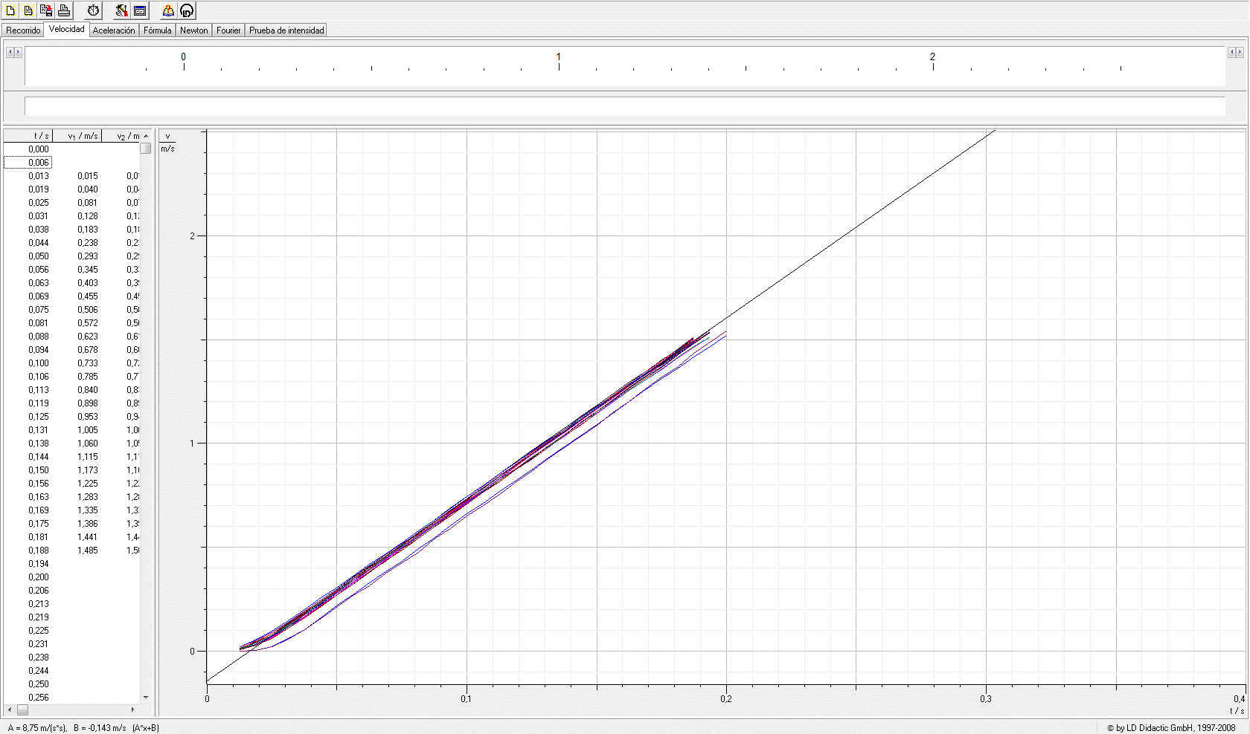

 | s_6 / m
0 | 0.0187
0.006 | 0.0187
0.013 | 0.0187
0.019 | 0.0187
0.025 | 0.019
0.031 | 0.0195
0.038 | 0.0203
0.044 | 0.0216
0.05 | 0.0232
0.056 | 0.0251
0.063 | 0.0273
0.069 | 0.0299
0.075 | 0.033
0.081 | 0.0362
0.088 | 0.0398
0.094 | 0.0438
0.1 | 0.0481
0.106 | 0.0528
0.113 | 0.0578
0.119 | 0.0632
0.125 | 0.0688
0.131 | 0.075
0.138 | 0.0814
0.144 | 0.0882
0.15 | 0.0952
0.156 | 0.1027
0.163 | 0.1105
0.169 | 0.1186
0.175 | 0.1271
0.181 | 0.1361
0.188 | 0.1453
0.194 | 0.1548
0.2 | 0.1648

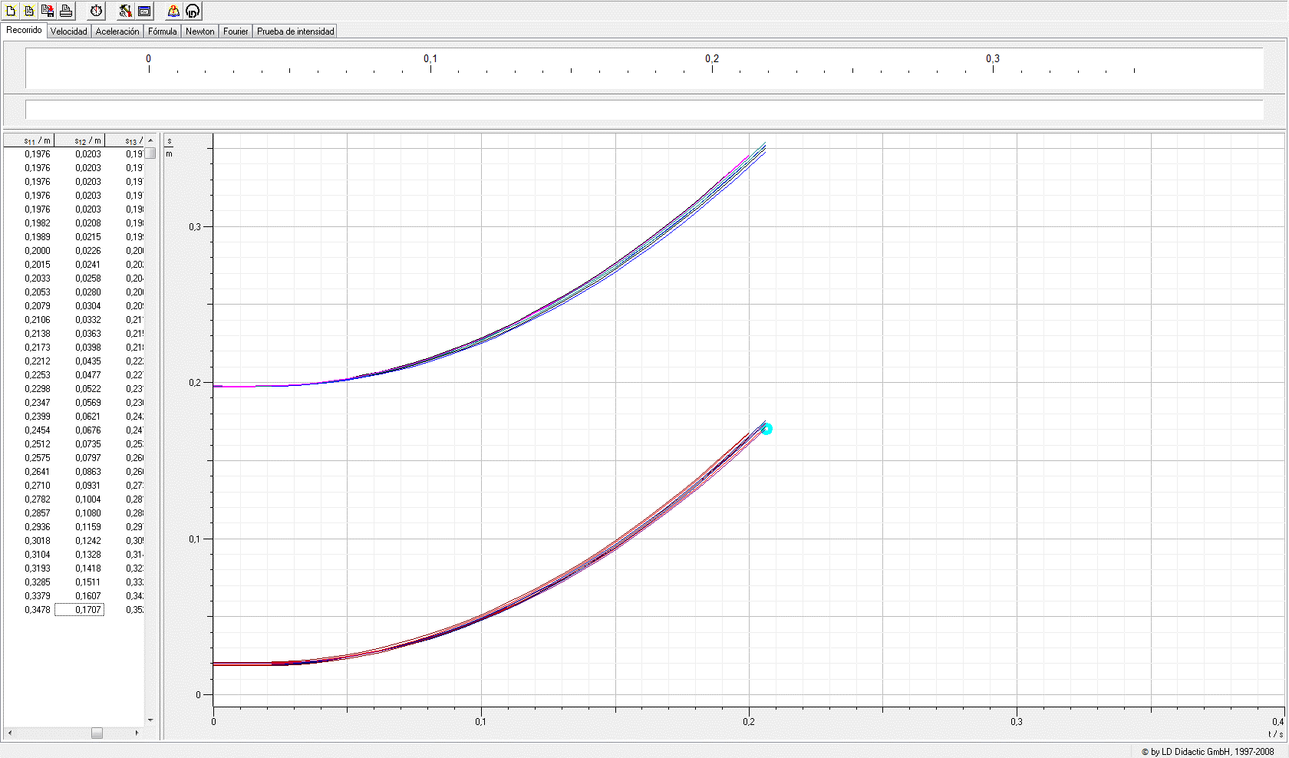

PROMEDIO |  | t [s] | sₛ | sᵢ |  | t[s] | vₛ | vᵢ
 |  | 0 | 0.197475 | 0.0194625 |  | 0 | 0 | 0
 |  | 0.006 | 0.197475 | 0.01945 |  | 0.006 | 0 | 0 |  |  |  |  |  |  |  |  |  |  | t | a_s | a_i
 |  | 0.013 | 0.197475 | 0.0194625 |  | 0.013 | 0.0115 | 0.0105 |  |  |  |  |  |  |  |  |  |  | 0 | - | 0 |  | 0 | 0
 |  | 0.019 | 0.197525 | 0.0194875 |  | 0.019 | 0.033375 | 0.0325 |  |  |  |  |  |  |  |  |  |  | 0.006 | 0 | 0 |  | 0 | 0
 |  | 0.025 | 0.197775 | 0.0197375 |  | 0.025 | 0.069125 | 0.065125 |  |  |  |  |  |  |  |  |  |  | 0.013 | 0 | 0 |  | 0 | 0
 |  | 0.031 | 0.1983375 | 0.0202375 |  | 0.031 | 0.117 | 0.1135 |  |  |  |  |  |  |  |  |  |  | 0.019 | 0 | 0 |  | 0 | 0
 |  | 0.038 | 0.1992375 | 0.021075 |  | 0.038 | 0.170125 | 0.166 |  |  |  |  |  |  |  |  |  |  | 0.025 | 6.342625 | 6.21425 |  | 7.342625 | 7.21425
 |  | 0.044 | 0.20045 | 0.0223375 |  | 0.044 | 0.226 | 0.21875 |  |  |  |  |  |  |  |  |  |  | 0.031 | 7.699375 | 7.442625 |  | 8.699375 | 8.442625
 |  | 0.05 | 0.202025 | 0.023875 |  | 0.05 | 0.28 | 0.2755 |  |  |  |  |  |  |  |  |  |  | 0.038 | 8.432625 | 8.414375 |  | 9.432625 | 9.414375
 |  | 0.056 | 0.2039875 | 0.025725 |  | 0.056 | 0.334625 | 0.326875 |  |  |  |  |  |  |  |  |  |  | 0.044 | 8.707625 | 8.52425 |  | 9.707625 | 9.52425
 |  | 0.063 | 0.206225 | 0.027975 |  | 0.063 | 0.39 | 0.38175 |  |  |  |  |  |  |  |  |  |  | 0.05 | 8.79925 | 8.634375 |  | 9.79925 | 9.634375
 |  | 0.069 | 0.2088125 | 0.0305125 |  | 0.069 | 0.444125 | 0.439125 |  |  |  |  |  |  |  |  |  |  | 0.056 | 8.726 | 8.8175 |  | 9.726 | 9.8175
 |  | 0.075 | 0.211775 | 0.0334 |  | 0.075 | 0.49875 | 0.490875 |  |  |  |  |  |  |  |  |  |  | 0.063 | 8.74425 | 8.616 |  | 9.74425 | 9.616
 |  | 0.081 | 0.2150625 | 0.0366875 |  | 0.081 | 0.555875 | 0.5455 |  |  |  |  |  |  |  |  |  |  | 0.069 | 8.854125 | 8.74425 |  | 9.854125 | 9.74425
 |  | 0.088 | 0.2186875 | 0.0402375 |  | 0.088 | 0.609625 | 0.600875 |  |  |  |  |  |  |  |  |  |  | 0.075 | 8.780875 | 8.76275 |  | 9.780875 | 9.76275
 |  | 0.094 | 0.2227125 | 0.04415 |  | 0.094 | 0.665 | 0.654375 |  |  |  |  |  |  |  |  |  |  | 0.081 | 8.836125 | 8.616 |  | 9.836125 | 9.616
 |  | 0.1 | 0.2270125 | 0.0484375 |  | 0.1 | 0.72 | 0.711375 |  |  |  |  |  |  |  |  |  |  | 0.088 | 8.8545 | 8.817625 |  | 9.8545 | 9.817625
 |  | 0.106 | 0.2317125 | 0.0530625 |  | 0.106 | 0.774125 | 0.766625 |  |  |  |  |  |  |  |  |  |  | 0.094 | 8.726125 | 8.854375 |  | 9.726125 | 9.854375
 |  | 0.113 | 0.236675 | 0.058 |  | 0.113 | 0.83 | 0.819875 |  |  |  |  |  |  |  |  |  |  | 0.1 | 8.817875 | 8.762875 |  | 9.817875 | 9.762875
 |  | 0.119 | 0.2420625 | 0.0633125 |  | 0.119 | 0.883125 | 0.87575 |  |  |  |  |  |  |  |  |  |  | 0.106 | 8.725875 | 8.854375 |  | 9.725875 | 9.854375
 |  | 0.125 | 0.247775 | 0.068925 |  | 0.125 | 0.939 | 0.93075 |  |  |  |  |  |  |  |  |  |  | 0.113 | 8.762625 | 8.781 |  | 9.762625 | 9.781
MASA TABLA | 86,23 g | 0.131 | 0.2537875 | 0.074975 |  | 0.131 | 0.992375 | 0.987625 |  |  |  |  |  |  |  |  |  |  | 0.119 | 8.725875 | 8.836 |  | 9.725875 | 9.836
 |  | 0.138 | 0.2601625 | 0.0813125 |  | 0.138 | 1.046875 | 1.043125 |  |  |  |  |  |  |  |  |  |  | 0.125 | 8.670875 | 8.927625 |  | 9.670875 | 9.927625
 |  | 0.144 | 0.266875 | 0.088 |  | 0.144 | 1.102375 | 1.098125 |  |  |  |  |  |  |  |  |  |  | 0.131 | 8.762625 | 8.890875 |  | 9.762625 | 9.890875
 |  | 0.15 | 0.2739375 | 0.095025 |  | 0.15 | 1.15725 | 1.154625 |  |  |  |  |  |  |  |  |  |  | 0.138 | 8.725875 | 8.946 |  | 9.725875 | 9.946
 |  | 0.156 | 0.281325 | 0.1024125 |  | 0.156 | 1.210375 | 1.208625 |  |  |  |  |  |  |  |  |  |  | 0.144 | 8.725875 | 8.836 |  | 9.725875 | 9.836
 |  | 0.163 | 0.2890875 | 0.1101625 |  | 0.163 | 1.26625 | 1.265625 |  |  |  |  |  |  |  |  |  |  | 0.15 | 8.781 | 8.890875 |  | 9.781 | 9.890875
 |  | 0.169 | 0.29715 | 0.118225 |  | 0.169 | 1.319125 | 1.322875 |  |  |  |  |  |  |  |  |  |  | 0.156 | 8.671 | 8.982625 |  | 9.671 | 9.982625
 |  | 0.175 | 0.3056 | 0.12665 |  | 0.175 | 1.371 | 1.37675 |  |  |  |  |  |  |  |  |  |  | 0.163 | 8.54275 | 8.891 |  | 9.54275 | 9.891
 |  | 0.181 | 0.3143125 | 0.135475 |  | 0.181 | 1.425 | 1.434 |  |  |  |  |  |  |  |  |  |  | 0.169 | 8.579375 | 9.019375 |  | 9.579375 | 10.019375
 |  | 0.188 | 0.3233375 | 0.1445625 |  | 0.188 | 1.47575 | 1.490125 |  |  |  |  |  |  |  |  |  |  | 0.175 | 8.377625 | 8.9825 |  | 9.377625 | 9.9825
 |  | 0.194 | 0.332775 | 0.1540625 |  | 0.194 | 1.5105 | 1.528 |  |  |  |  |  |  |  |  |  |  | 0.181 | 8.4325 | 8.946 |  | 9.4325 | 9.946
 |  | 0.2 | 0.3424875 | 0.1639 |  | 0.2 | 1.522 | 1.544 |  |  |  |  |  |  |  |  |  |  | 0.188 | 8.359 | 8.946 |  | 9.359 | 9.946
 |  |  |  |  |  |  |  |  |  |  |  |  |  |  |  |  |  |  | 0.194 |  |  |  | 0 | 0
 |  |  |  |  |  |  |  |  |  |  |  |  |  |  |  |  |  |  | 0.2 |  |  |  | 0 | 0
 |  |  |  |  |  |  |  |  |  |  |  |  |  |  |  |  |  |  | 0.206 |  |  |  | 0 | 0

 |  |  |  |  |  |  |  |  |  |  |  |  |  |  |  |  |  |  | g prom | 8.5616388889 | 8.6648703704

 |  |  |  |  |  |  |  |  |  |  |  |  |  |  |  |  |  |  | desv | 0.50240584452 | 0.57481141084

 |  |  |  |  |  |  |  |  |  |  |  |  |  |  |  |  |  |  | prom gen | 8.6132546296 | 0.5372392835

t / s | s_1 / m | s_2 / m |  | t / s | v_1 / m/s | v_2 / m/s |  | t / s | aₛ | aᵢ
0 | 0.2006 | 0.0002 |  | 0 |  |  |  | 0
0.006 | 0.2006 | 0.0003 |  | 0.006 |  |  |  | 0.006
0.013 | 0.2006 | 0.0003 |  | 0.013 | 0.016 | 0.016 |  | 0.013
0.019 | 0.2006 | 0.0004 |  | 0.019 | 0.041 | 0.041 |  | 0.019
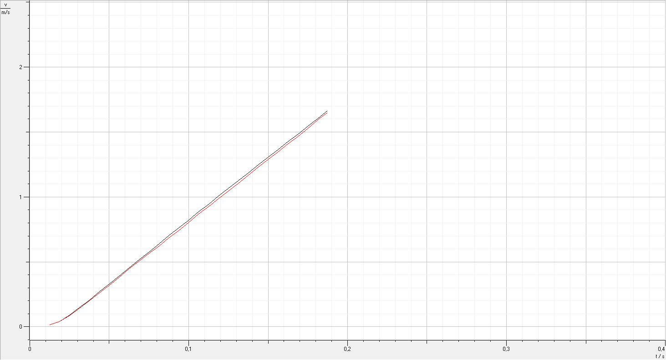
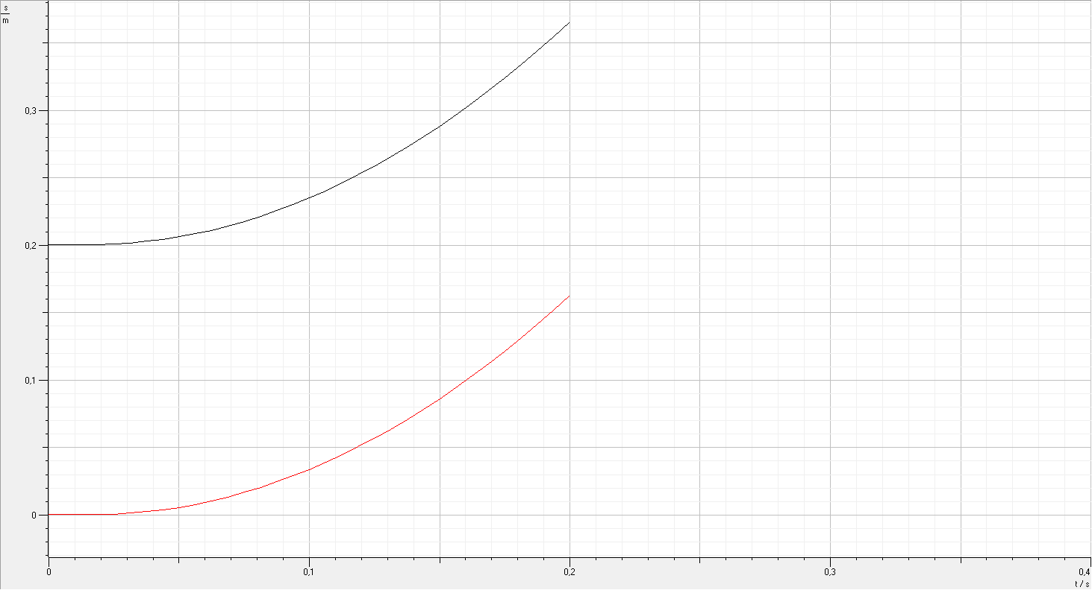
0.025 | 0.201 | 0.0006 |  | 0.025 | 0.091 | 0.087 |  | 0.025 | 7.58 | 7.415
0.031 | 0.2016 | 0.0013 |  | 0.031 | 0.148 | 0.14 |  | 0.031 | 9.228 | 8.733
0.038 | 0.2029 | 0.0025 |  | 0.038 | 0.206 | 0.202 |  | 0.038 | 9.557 | 9.392
0.044 | 0.2043 | 0.0039 |  | 0.044 | 0.272 | 0.26 |  | 0.044 | 9.722 | 9.557
0.05 | 0.2062 | 0.0057 |  | 0.05 | 0.33 | 0.321 |  | 0.05 | 9.887 | 9.722
0.056 | 0.2084 | 0.0078 |  | 0.056 | 0.391 | 0.379 |  | 0.056 | 9.722 | 9.887
0.063 | 0.2111 | 0.0105 |  | 0.063 | 0.453 | 0.445 |  | 0.063 | 9.887 | 9.722
 | aₛ | aᵢ
0
0.006
0.013
0.019
0.025 | 7.58 | 7.415
0.031 | 9.228 | 8.733
0.038 | 9.557 | 9.392
0.044 | 9.722 | 9.557
0.05 | 9.887 | 9.722
0.056 | 9.722 | 9.887
0.063 | 9.887 | 9.722
0.069 | 9.887 | 9.722
0.075 | 9.887 | 9.557
0.081 | 9.887 | 9.392
0.088 | 9.722 | 9.557
0.094 | 9.887 | 9.887
0.1 | 9.722 | 9.722
0.106 | 9.722 | 9.722
0.113 | 9.887 | 9.722
0.119 | 9.557 | 9.392
0.125 | 9.722 | 9.557
0.131 | 9.722 | 9.887
0.138 | 9.557 | 9.722
0.144 | 9.557 | 9.722
0.15 | 9.557 | 9.722
0.156 | 9.392 | 9.392
0.163 | 9.557 | 9.557
0.169 | 9.722 | 9.887
0.175 | 9.557 | 9.722
0.181
0.188
0.194
0.2
0.069 | 0.2141 | 0.0134 |  | 0.069 | 0.515 | 0.507 |  | 0.069 | 9.887 | 9.722
0.075 | 0.2175 | 0.0168 |  | 0.075 | 0.577 | 0.564 |  | 0.075 | 9.887 | 9.557
0.081 | 0.2213 | 0.0205 |  | 0.081 | 0.639 | 0.622 |  | 0.081 | 9.887 | 9.392
0.088 | 0.2255 | 0.0246 |  | 0.088 | 0.7 | 0.684 |  | 0.088 | 9.722 | 9.557
0.094 | 0.2301 | 0.0289 |  | 0.094 | 0.762 | 0.742 |  | 0.094 | 9.887 | 9.887
0.1 | 0.235 | 0.0339 |  | 0.1 | 0.82 | 0.803 |  | 0.1 | 9.722 | 9.722
0.106 | 0.2404 | 0.039 |  | 0.106 | 0.886 | 0.869 |  | 0.106 | 9.722 | 9.722
0.113 | 0.246 | 0.045 |  | 0.113 | 0.943 | 0.927 |  | 0.113 | 9.887 | 9.722
0.119 | 0.2522 | 0.0529 |  | 0.119 | 1.005 | 0.985 |  | 0.119 | 9.557 | 9.392
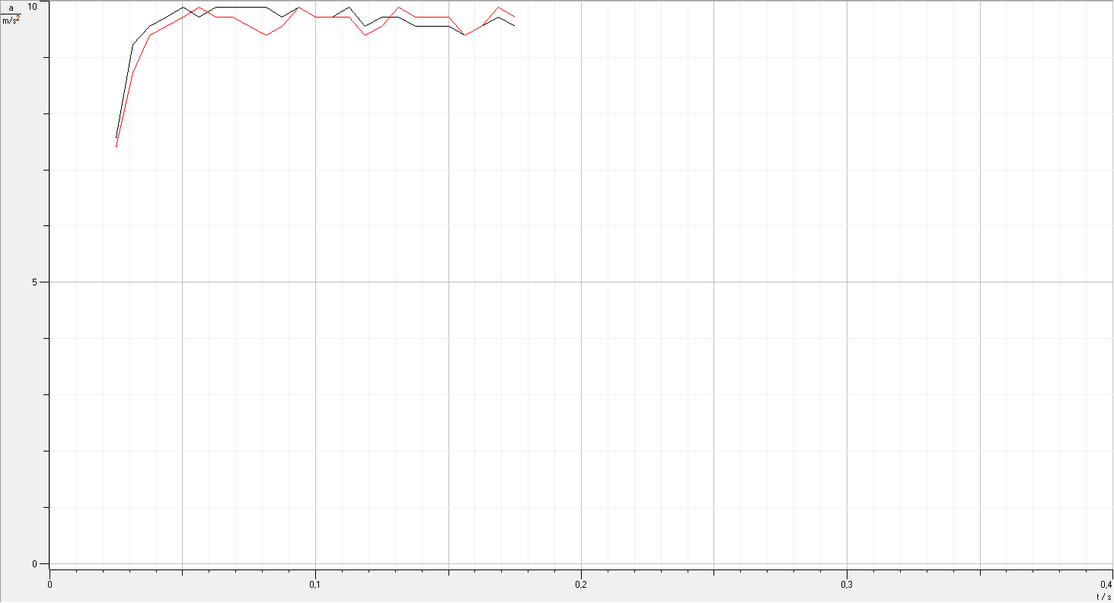
0.125 | 0.2586 | 0.0571 |  | 0.125 | 1.067 | 1.046 |  | 0.125 | 9.722 | 9.557
0.131 | 0.2655 | 0.0636 |  | 0.131 | 1.125 | 1.104 |  | 0.131 | 9.722 | 9.887
0.138 | 0.2727 | 0.0723 |  | 0.138 | 1.186 | 1.166 |  | 0.138 | 9.557 | 9.722
0.144 | 0.2803 | 0.0783 |  | 0.144 | 1.248 | 1.232 |  | 0.144 | 9.557 | 9.722
0.15 | 0.2883 | 0.0862 |  | 0.15 | 1.306 | 1.289 |  | 0.15 | 9.557 | 9.722
0.156 | 0.2967 | 0.0944 |  | 0.156 | 1.364 | 1.347 |  | 0.156 | 9.392 | 9.392
0.163 | 0.3054 | 0.1031 |  | 0.163 | 1.425 | 1.409 |  | 0.163 | 9.557 | 9.557
0.169 | 0.3144 | 0.1119 |  | 0.169 | 1.483 | 1.467 |  | 0.169 | 9.722 | 9.887
0.175 | 0.3239 | 0.1214 |  | 0.175 | 1.545 | 1.528 |  | 0.175 | 9.557 | 9.722
0.181 | 0.3338 | 0.1311 |  | 0.181 | 1.607 | 1.594 |  | 0.181
0.188 | 0.344 | 0.1413 |  | 0.188 | 1.664 | 1.652 |  | 0.188
0.194 | 0.3546 | 0.1518 |  | 0.194 |  |  |  | 0.194
0.2 | 0.3655 | 0.1627 |  | 0.2 |  |  |  | 0.2
 |  |  |  |  |  |  |  | 0.206
 |  |  |  |  |  |  |  | 0.213
prom a | 9.56706
error | 0.47601502334

